土地案例
地块名称 | 城市 | 用地性质 | 建设用地面积(㎡) | 规划建筑面积(㎡) | 容积率 | 计算容积率 | 出让方式 | 详细规划 | 截止日期 | 成交日期 | 起始价(万元) | 成交价(万元) | 成交楼面价(元/㎡) | 溢价率 | 受让单位 | 土地星级
北京市朝阳区望京花家地西里三组团配套综合楼1006-605地块B4商业金融用地 | 北京市 | 商业/办公用地 | 7289.19 | 21867.57 | ≤3 | 3 | 挂牌 | B4商业金融用地 | 2020-04-02 | 2020-04-02 | 35200 | 35200 | 16096.89 | 0 | 北京金隅嘉业房地产开发有限公司 | 5星
北京市昌平区朱辛庄新区(二期)土地一级开发项目ZXZ-010地块F3其他类多功能用地 | 北京市 | 商业/办公用地 | 12501.51 | 37505 | ≤3 | 3 | 挂牌 | F3其他类多功能用地 | 2020-04-02 | 2020-04-02 | 56000 | 56000 | 14931.34 | 0 | 北京裕聪置业有限公司 | 5星
北京市石景山区古城南街东侧(首钢园区东南区)1612-769、775等地块B4综合性商业金融服务业用地 | 北京市 | 商业/办公用地 | 30159.25 | 138421 | 1612-775≤4,1612-769≤5 | 4.59 | 挂牌 | B4综合性商业金融服务业用地 | 2019-12-12 | 2019-12-12 | 230100 | 230100 | 16623.2 | 0 | 北京璟鑫达房地产开发有限公司 | 4星
北京市石景山区古城南街东侧(首钢园区东南区)1612-778、779、783、784、786等地块B4综合性商业金融服务业用地、F3其他类多功能用地 | 北京市 | 商业/办公用地 | 35629.12 | 100429 | 1612-778≤3.5,779≤4,783、786≤1.1,784≤1.5 | 2.82 | 挂牌 | B4综合性商业金融服务业用地、F3其他类多功能用地 | 2019-12-12 | 2019-12-12 | 166700 | 166700 | 16598.79 | 0 | 北京璟鑫达房地产开发有限公司 | 5星
北京市海淀区学院路北端A、B、C、J地块B4综合性商业金融服务业用地、B23研发设计用地 | 北京市 | 商业/办公用地 | 70601.07 | 285523 | ≤4.04 | 4.04 | 招标 | B4综合性商业金融服务业用地、B23研发设计用地 | 2019-12-02 | 2019-12-02 | -- | 660900 | 23147 | -- | 紫光集团有限公司、紫光股份有限公司、紫光国芯微电子股份有限公司和北京紫光科技服务集团有限公司联合体 | 4星
北京市通州区潞城镇FZX-0901-0162地块F3其他类多功能用地 | 北京市 | 商业/办公用地 | 28003.32 | 70008 | ≤2.5 | 2.5 | 挂牌 | F3其他类多功能用地 | 2019-10-17 | 2019-10-17 | 96800 | 97800 | 13970 | 1.03 | 北京润置商业运营管理有限公司和北京首都开发股份有限公司联合体 | 5星
朝阳区金盏乡楼梓庄村1113-603地块 | 北京市 | 商业/办公用地 | 46165.91 | 92332 | 2 | 2 | 挂牌 | F3其他类多功能用地 | 2017-03-30 | 2017-03-30 | 176000 | 225000 | 24369 | 27.84 | 北京润置商业运营管理有限公司、招商局地产(北京)有限公司和北京环渤海正奇企业管理中心(有限合伙)联合体 | 5星
朝阳区金盏乡楼梓庄村1113-604地块 | 北京市 | 商业/办公用地 | 38100 | 76200 | 2 | 2 | 挂牌 | F3其他类多功能用地 | 2017-03-30 | 2017-03-30 | 145000 | 204000 | 26772 | 40.69 | 北京广茂置业有限公司 | 5星
大兴开发区北区1号地DX00-0301-0144地块 | 北京市 | 商业/办公用地 | 23639.39 | 75646 | 3.2 | 3.2 | 挂牌 | F3其他类多功能用地 | 2016-12-20 | 2016-12-20 | 102000 | 103020 | 13618.7 | 1 | 北京筑兴房地产开发有限公司 | 4星
石景山区实兴大街(中关村科技园区石景山园北I区)1605-639、649地块 | 北京市 | 商业/办公用地 | 69848.44 | 146863 | 2.1 | 2.1 | 挂牌 | B23研发设计用地 | 2016-12-07 | 2016-12-07 | 220000 | 220000 | 14979.95 | 0 | 北京保险产业园投资控股有限责任公司 | 4星
石景山区实兴大街(中关村科技园区石景山园北I区)1605-637、641地块 | 北京市 | 商业/办公用地 | 66079.68 | 111429 | 1.69 | 1.69 | 挂牌 | B23研发设计用地 | 2016-12-07 | 2016-12-07 | 135000 | 135000 | 12115.34 | 0 | 北京京石科园置业发展有限公司 | 4星
房山区长阳镇FS00-LX10-0042等地块 | 北京市 | 商业/办公用地 | 85709 | 179122 | 2.09 | 2.09 | 挂牌 | B4综合性商业金融服务业、S32公交场站设施用地 | 2016-11-28 | 2016-11-28 | 126000 | 378000 | 21102.93 | 200 | 北京龙湖天行置业有限公司、北京首都开发股份有限公司 | 3星
房山区拱辰街道FS00-LX11-0007地块 | 北京市 | 商业/办公用地 | 10384 | 25960 | 2.5 | 2.5 | 挂牌 | B4综合性商业金融服务业用地 | 2016-11-28 | 2016-11-28 | 51300 | 51300 | 19761.16 | 0 | 北京旭辉合创投资有限公司 | 5星
房山区拱辰街道FS00-LX07-0097地块 | 北京市 | 商业/办公用地 | 8466 | 21165 | 2.5 | 2.5 | 挂牌 | B4综合性商业金融服务业用地 | 2016-09-01 | 2016-09-01 | 40600 | 42000 | 19844.08 | 3.45 | 北京龙建诚信房地产开发有限公司 | 4星
通州区台湖镇、张家湾镇、梨园镇地块 | 北京市 | 商业/办公用地 | 2070793 | 1642730 | 0.79 | 0.79 | 挂牌 | F3其他类多功能用地、B31娱乐用地、B4综合性商业金融服务业用地、B14旅馆用地、S41公用停车场用地、S5加油加气站用地、U12供电用地 | 2016-07-07 | 2016-07-07 | 870000 | 870000 | 5296.06 | 0 | 北京首寰文化旅游投资有限公司 | 4星
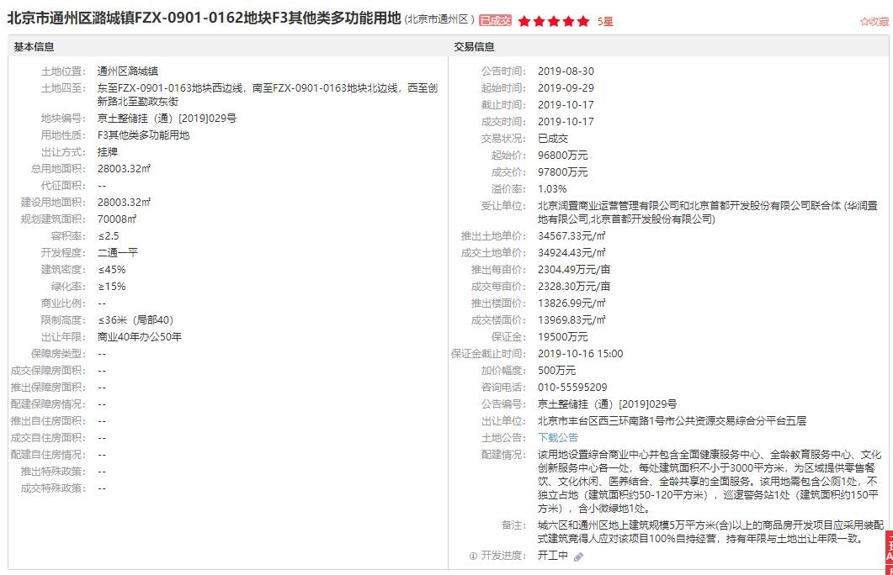

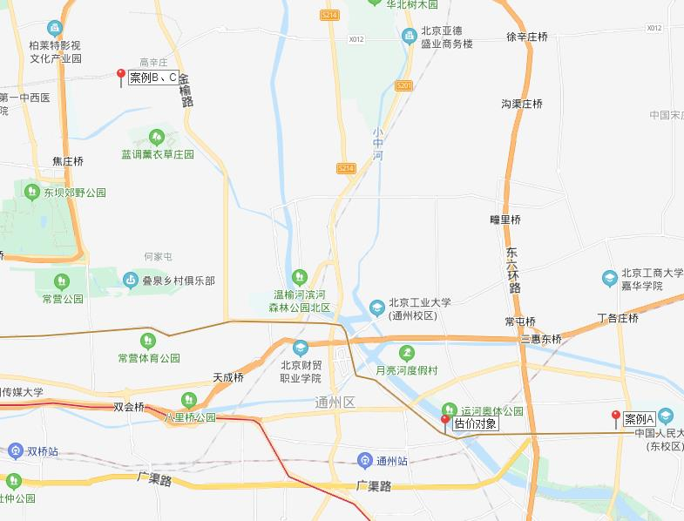

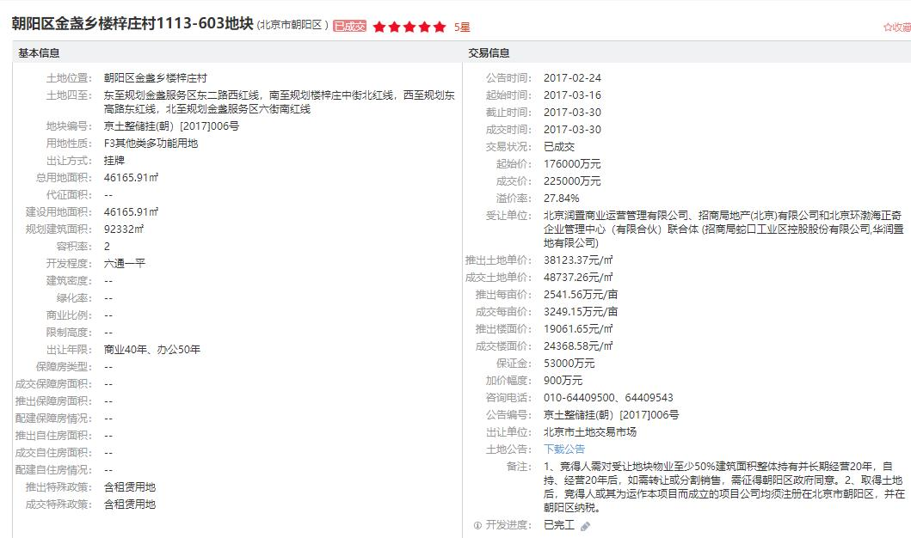

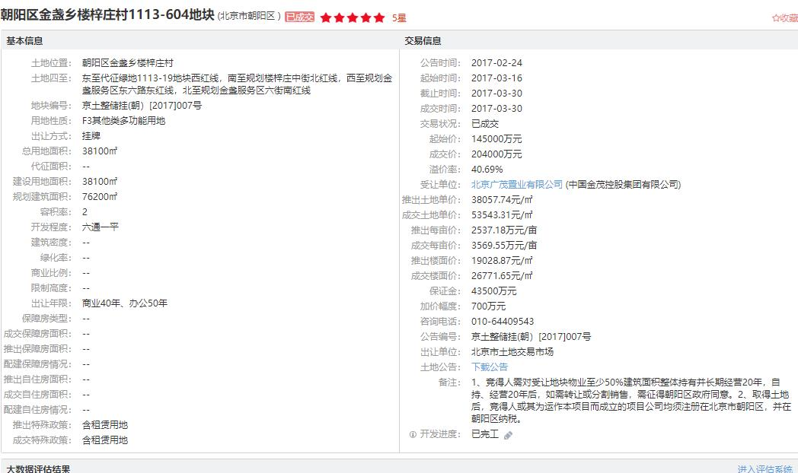

面积
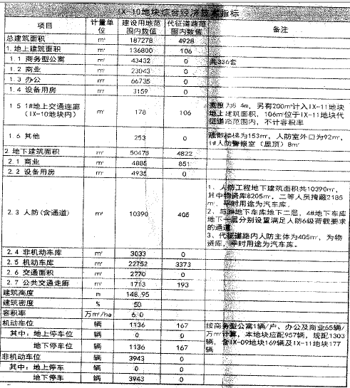
 |  |  |  |  | 规证
 | 建筑面积 |  |  |  | 地上 |  | 136800
商业 | 10711.77 | 地上主体 | 12579.88 |  |  | 商务型公寓 | 43432
 |  | 地下 | 1471.47 |  |  | 商业 | 23043
 |  | 屋面附属 | 0 |  |  | 办公 | 66735
 |  | 人防 | 12.88 |  |  | 设备用房 | 3159
 |  |  | 14064.23 |  |  | 地上交通连廊 | 178
 |  |  |  |  |  | 其他 | 253
 |  | -3层 | 447.69 |  | 地下 |  | 50478
 |  | -2层 | 621.93 |  |  | 商业 | 4885
 |  | -1层 | 401.85 |  |  | 设备用房 | 4935
 |  | 1层 | 3252.76 |  |  | 人防 | 10390
 |  | 2层 | 3103.55 |  |  | 非机动车库 | 3033
 |  | 3层 | 3005.03 |  |  | 机动车库 | 22752
 |  | 4层 | 3218.54 |  |  | 交通面积 | 2770
 |  | 人防 | 12.88 |  |  | 公共交通走廊 | 1713
 |  |  | 14064.23 |  | 总规划建筑面积 |  | 187278

 | 建筑面积 | 14051.39 |  |  |  | 土地面积 | 22855
401 | 398.45 |  | 5653.03
402 | 404.8
403 | 437.81
404 | 151.51 | 富力十号
405 | 196.33 | 1层 | 78400
406 | 302.59 | 2层 | 65340
407 | 262.38 | 1层 | 71400
408 | 169.31
409 | 427.8
410 | 255.22
411 | 382.69 |  | 4层 | 3388.89
4层合计 | 3388.89 |  | 3层 | 2905.06
301 | 425.85 |  | 2层 | 1230.58
302 | 406.52 |  | 1层 | 3187.24
303 | 43.68 |  | 合计 | 10711.77
304 | 152.84
305 | 259.22
306 | 186.76
307 | 262.51
308 | 302.55
309 | 155.83
310 | 71.91 |  |  |  | 序号 | 房屋坐落 | 所在楼层 | 建筑面积（㎡） | 规划用途
311 | 285.35 |  |  |  | 1 | 通州区江米店街2号院4号楼4层401 | 4层 | 398.45 | 商业用房
312 | 257.11 |  |  |  | 2 | 通州区江米店街2号院4号楼4层402 | 4层 | 404.8 | 商业用房
313 | 94.93 |  |  |  | 3 | 通州区江米店街2号院4号楼4层403 | 4层 | 437.81 | 商业用房
3层合计 | 2905.06 |  |  |  | 4 | 通州区江米店街2号院4号楼4层404 | 4层 | 151.51 | 商业用房
201 | 186 |  |  |  | 5 | 通州区江米店街2号院4号楼4层405 | 4层 | 196.33 | 商业用房
202 | 103.46 |  |  |  | 6 | 通州区江米店街2号院4号楼4层406 | 4层 | 302.59 | 商业用房
203 | 181.83 |  |  |  | 7 | 通州区江米店街2号院4号楼4层407 | 4层 | 262.38 | 商业用房
204 | 148.61 |  |  |  | 8 | 通州区江米店街2号院4号楼4层408 | 4层 | 169.31 | 商业用房
205 | 298.88 |  |  |  | 9 | 通州区江米店街2号院4号楼4层409 | 4层 | 427.8 | 商业用房
206 | 311.8 |  |  |  | 10 | 通州区江米店街2号院4号楼4层410 | 4层 | 255.22 | 商业用房
2层合计 | 1230.58 |  |  |  | 11 | 通州区江米店街2号院4号楼4层411 | 4层 | 382.69 | 商业用房
101 | 235 |  |  |  | 4层小计 |  |  | 3388.89 | ——
102 | 81.35 |  |  |  | 12 | 通州区江米店街2号院4号楼3层301 | 3层 | 425.85 | 商业用房
103 | 271.34 |  |  |  | 13 | 通州区江米店街2号院4号楼3层302 | 3层 | 406.52 | 商业用房
104 | 140.03 |  |  |  | 14 | 通州区江米店街2号院4号楼3层303 | 3层 | 43.68 | 商业用房
105 | 681.9 |  |  |  | 15 | 通州区江米店街2号院4号楼3层304 | 3层 | 152.84 | 商业用房
106 | 146.32 |  |  |  | 16 | 通州区江米店街2号院4号楼3层305 | 3层 | 259.22 | 商业用房
107 | 212.96 |  |  |  | 17 | 通州区江米店街2号院4号楼3层306 | 3层 | 186.76 | 商业用房
108 | 39.05 |  |  |  | 18 | 通州区江米店街2号院4号楼3层307 | 3层 | 262.51 | 商业用房
109 | 112.86 |  |  |  | 19 | 通州区江米店街2号院4号楼3层308 | 3层 | 302.55 | 商业用房
110 | 488.29 |  |  |  | 20 | 通州区江米店街2号院4号楼3层309 | 3层 | 155.83 | 商业用房
111 | 38.24 |  |  |  | 21 | 通州区江米店街2号院4号楼3层310 | 3层 | 71.91 | 商业用房
112 | 135.2 |  |  |  | 22 | 通州区江米店街2号院4号楼3层311 | 3层 | 285.35 | 商业用房
113 | 58.7 |  |  |  | 23 | 通州区江米店街2号院4号楼3层312 | 3层 | 257.11 | 商业用房
114 | 141.81 |  |  |  | 24 | 通州区江米店街2号院4号楼3层313 | 3层 | 94.93 | 商业用房
115 | 116.89 |  |  |  | 3层小计 |  |  | 2905.06 | ——
116 | 114.07 |  |  |  | 合计 |  |  | 6293.95 | ——
117 | 66.19
118 | 107.04
1层合计 | 3187.24

